Q15
Niveau difficulté | Aide à la Formation

Question Défense | LE Casse Tête du Joueur de Tarot
 | Vous êtes en Défense , quelles cartes jouer sur une couleur demandée par le partenaire ?
Thème | Exemple 1 : Sur entame du milieu qui annonce une piéce et vous avez R-7-6-3-As devant le preneur , que jouez-vous ?
Jouer les Couleurs | Exemple 2 : Sur entame du fond qui annonce une piéce , et vous avez D-8-6 , que jouez-vous ?
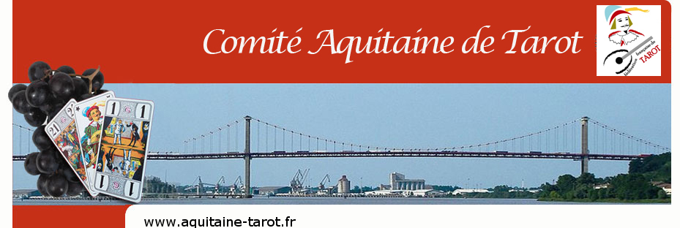
Source : Fédération française de Tarot ( Adrien Perez )
Pour obtenir la réponse

Saisir 15 ici

